FIFO SPEC
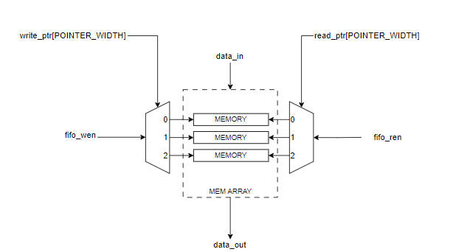
ducanhld15@gmail.com
Signal Name | I/O | Size | Description
clk | Input | 1 | clock source
resetn | Input | 1 | Reset signal
wr_data | Input | 32 | Data write to FIFO, with data width is 32bit
rd_data | Output | 32 | Data read from FIFO
wr | Input | 1 | Write enable, set 1 to enable, clear 0 to disable writing
rd | Output | 1 | Read enable, set 1 to enable, clear 0 to disable reading
full | Input | 1 | Indicate FIFO status, high when FIFO is full
empty | Output | 1 | Indicate FIFO status, high when FIFO is emply
flush | Input | 1 | Set 1 to clear FIFO

Function list
wr_data : writting 32 bit data, used to store data into FIFO
rd_data: is the output signal, used to read data from FIFO
wr : is the FIFO input signal control data |  |  |  | FIFO POINTER: 0->7
rd : is data control signal from FIFO |  |  |  | PTR_WIDTH | 3 bit
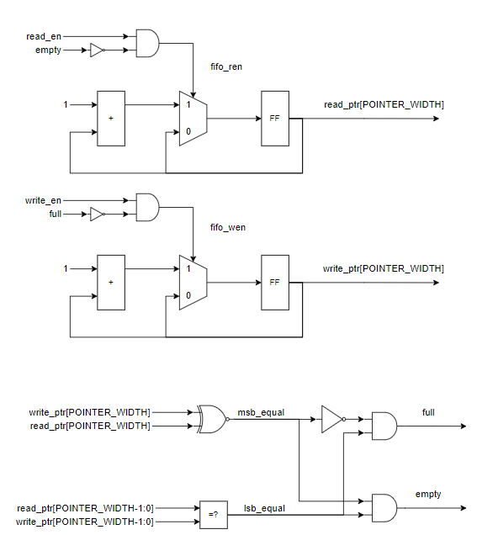
 |  |  |  | write_pointer[2:0] | write_pointer[3:0] | Write pointer[PTR_WIDTH:0]
 |  |  |  | Write pointer[PTR_WIDTH] | Write pointer[PTR_WIDTH-1:0] | Read pointer[PTR_WIDTH] | Read pointer[PTR_WIDTH-1:0] | Full | Empty
 |  |  |  | 0 | 000 | 0 | 000 |  | x
 |  |  |  | 0 | 001 | 0 | 000
 |  |  |  | 0 | 010 | 0 | 000
 |  |  |  | 0 | 011 | 0 | 000
 |  |  |  | 0 | 100 | 0 | 000
 |  |  |  | 0 | 101 | 0 | 000
 |  |  |  | 0 | 110 | 0 | 000
 |  |  |  | 0 | 111 | 0 | 000
 |  |  |  | 1 | 000 | 0 | 000 | x
 |  |  |  | 1 | 000 | 0 | 001
 |  |  |  | 1 | 000 | 0 | 010
 |  |  |  | 1 | 000 | 0 | 011
 |  |  |  | 1 | 000 | 0 | 100
 |  |  |  | 1 | 000 | 0 | 101
 |  |  |  | 1 | 000 | 0 | 110
 |  |  |  | 1 | 000 | 0 | 111
 |  |  |  | 1 | 000 | 1 | 000 |  | x
 |  |  |  | 1 | 001 | 1 | 000
 |  |  |  | 1 | 010 | 1 | 000
 |  |  |  | 1 | 011 | 1 | 000
 |  |  |  | 1 | 100 | 1 | 000
 |  |  |  | 1 | 101 | 1 | 000
 |  |  |  | 1 | 110 | 1 | 000
 |  |  |  | 1 | 111 | 1 | 000
 |  |  |  | 0 | 000 | 1 | 000 | x

 |  |  |  | 0 | 001 | 1 | 001
 |  |  |  | 0 | 010
 |  |  |  | 0 | 011
 |  |  |  | 0 | 100
 |  |  |  | 0 | 101
 |  |  |  | 0 | 110
 |  |  |  | 0 | 111

